Sheet2
三明城发物业有限公司办公家具报价单
序号 | 产品名称 | 数量 | 单位 | 规格 | 图片 | 最高控制价/元 | 含税单价报价/元
1 | 办公桌（不含办公椅、包安装） | 1 | 套 | 材质: 采用优质环保三聚氰胺刨花板 规格：1800*800*750mm，含侧柜，侧柜左右可选 |  | 1250
2 | 弓字椅 | 1 | 把 | 材质：钛合金+人造革 规格：整体高100cm，座位高46cm宽50cm深54cm |  | 290
3 | 办公桌（不含办公椅、包安装） | 1 | 组 | 规格：1400*1400*600*750 屏风高度1100mm、三胺板面板厚25mm、抽梯三层，主机架。 | 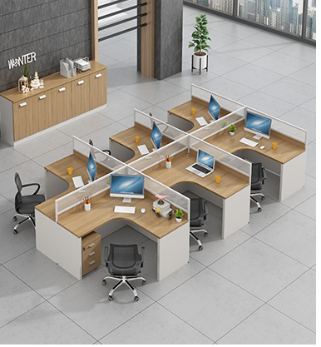 | 900
4 | 办公椅 | 1 | 把 | 材质：钛合金+人造革 规格：整体高100cm，座位高46cm宽50cm深54cm ，可升降，可旋转，带轮子 | 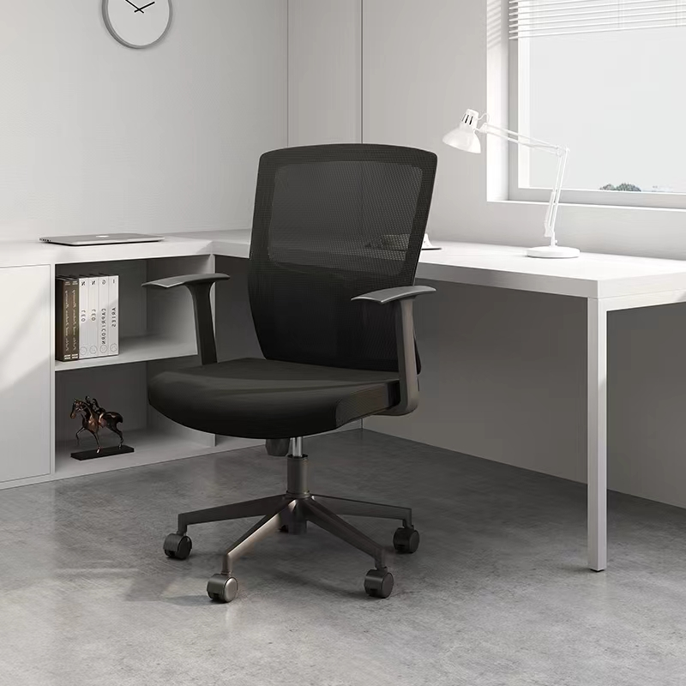 | 300
5 | 会议桌（不含会议椅、包安装） | 1 | 张 | 材质：E1级氰氨板， 规格：4000*1500cm*750 |  | 1990
6 | 会议桌（不含会议椅、包安装） | 1 | 张 | 基材：采用优质环保E1级中密度纤板，贴木纹纸面。台面厚度≧60MM 配件：优质五金导轨、拉手、铰链配件,金属电镀层经≧120H抗盐雾测试并符合国家要求。 工艺：油漆工艺采用“五底一面”工艺，其中PU面漆、PE底油、面固、白乳胶 尺寸：3200*1500*750 |  | 3080
7 | 会议椅 | 1 | 把 | 材质：塑料+网布 规格：整体高100cm，座位高46cm宽50cm深54cm | 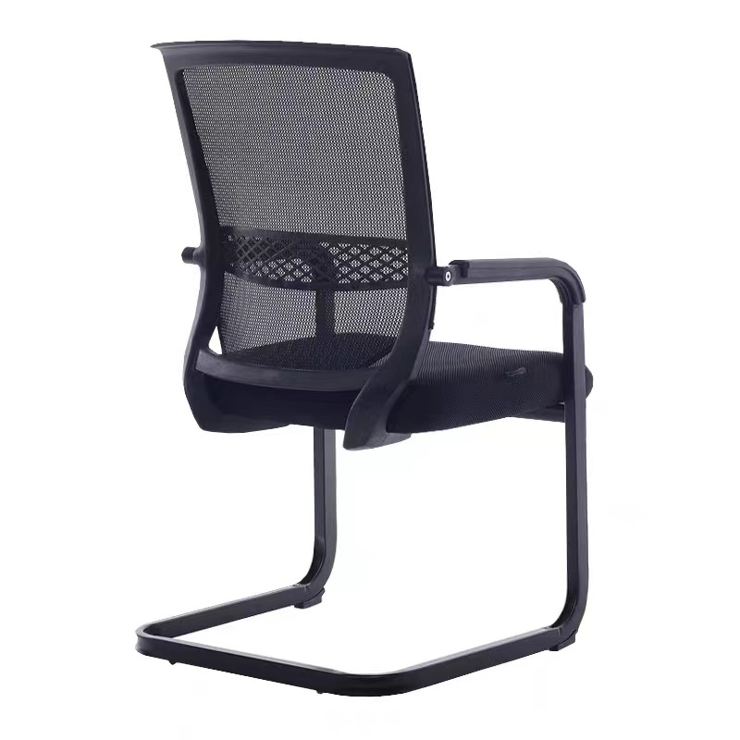 | 180
8 | 会议椅 | 1 | 把 | 产品材质：椅身、座板、框架均为棕红色橡木，椅面采用优质西皮，高密度PU气泡海绵。 规格：470*465*470/900(±5）M |  | 210
9 | 接待沙发+茶 几（玻璃） | 1 | 套 | 沙发1+1+3组合（三人沙发规格：1840*690*900mm）茶几材质：玻璃 规格：1200*600*450mm | 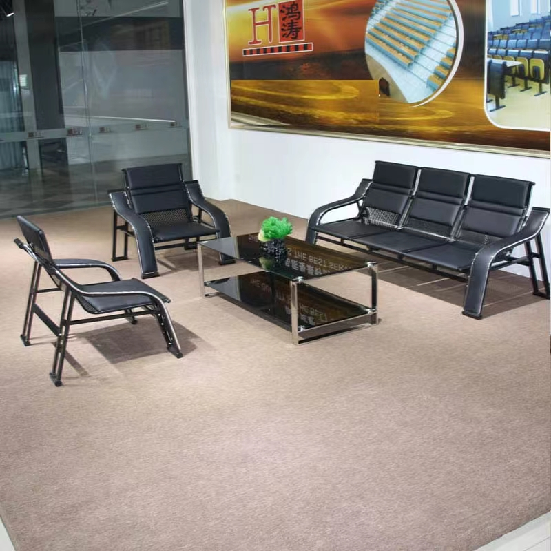 | 1280
10 | 接待沙发1+1+3+茶几（木茶几） | 1 | 套 | 1、主要材质：面料采用西皮饰面，厚度≥1.0mm，防磨防污性好； 2、辅材：采用高密度、高弹力聚氨脂海绵，可防氧化、防碎，软硬适中，回弹性良好，不易变形。 规格：960*800*830 1950*800*920 |  | 3500
11 | 折叠桌 | 1 | 张 | 1800*400*750MM三聚氰胺板内部基材高密度板厚度2.5CM | 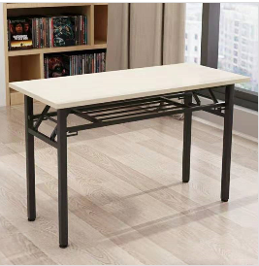 | 210
12 | 折叠桌 | 1 | 张 | 1200*400*750MM三聚氰胺板内部基材高密度板厚度2.5CM |  | 190
13 | 折叠椅 | 1 | 把 | 工程塑胶+喷涂折叠架（黑色） 规格：座位高44cm，宽38.5cm，深38.5cm | 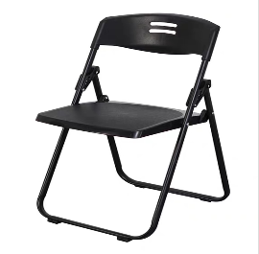 | 66
14 | 茶花塑料凳 | 1 | 把 | 材质：塑料 规格：高55cm，宽29cm | 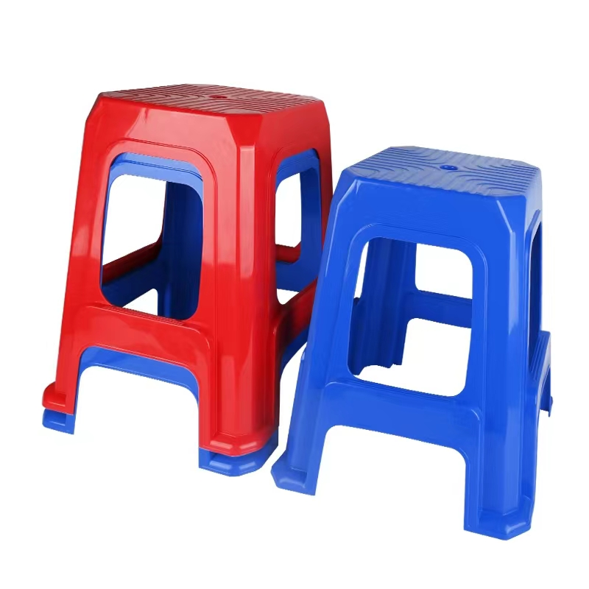 | 19
15 | 文件柜 | 1 | 组 | 符合国家标准的免膝三聚氰胺板，静曲强度、板材含水率、密度、吸水膨胀率、甲醛释放量等符合国家标准，优质绿色环保产品。 尺寸：1600*400*2000 | 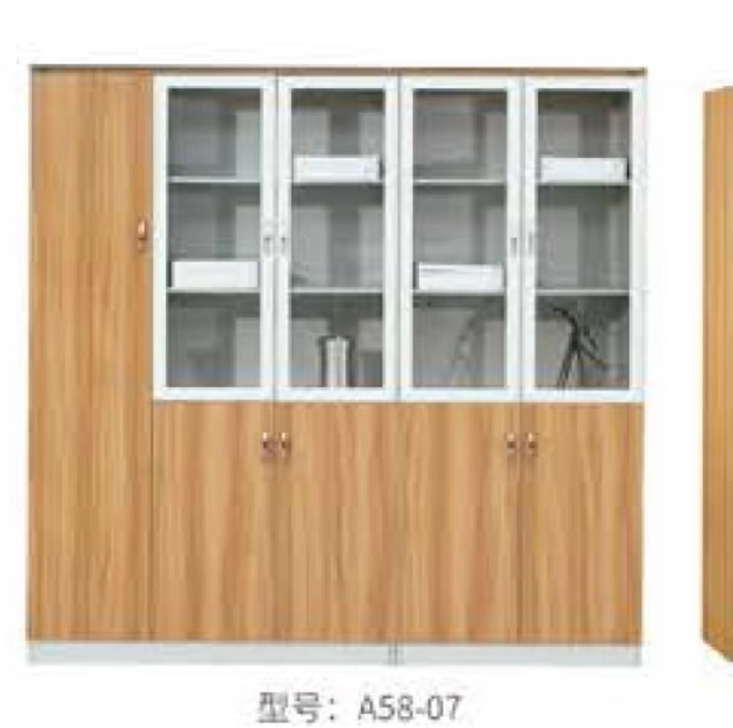 | 1600
16 | 铁皮柜 | 1 | 组 | 基材：采用优质冷轧钢板经剪切，冲压，折弯，焊接，装配而成。 工艺：钢板表面经酸洗、磷化、防腐、防锈处理，粉末涂料静电喷涂。 尺寸：860*400*1800 |  | 460
17 | 五节柜 | 1 | 组 | 基材：采用优质冷轧钢板经剪切，冲压，折弯，焊接，装配而成。 工艺：钢板表面经酸洗、磷化、防腐、防锈处理，粉末涂料静电喷涂。 尺寸：860*400*1800 |  | 490
合计 |  |  |  |  |  | 16015
注： 1、货物的实际数量以买方实际需求为准，含税单价包括：产品制造、运输、装卸、抽样检测费、损耗、售后服务、税收（提供增值税专用发票）。

